BASE
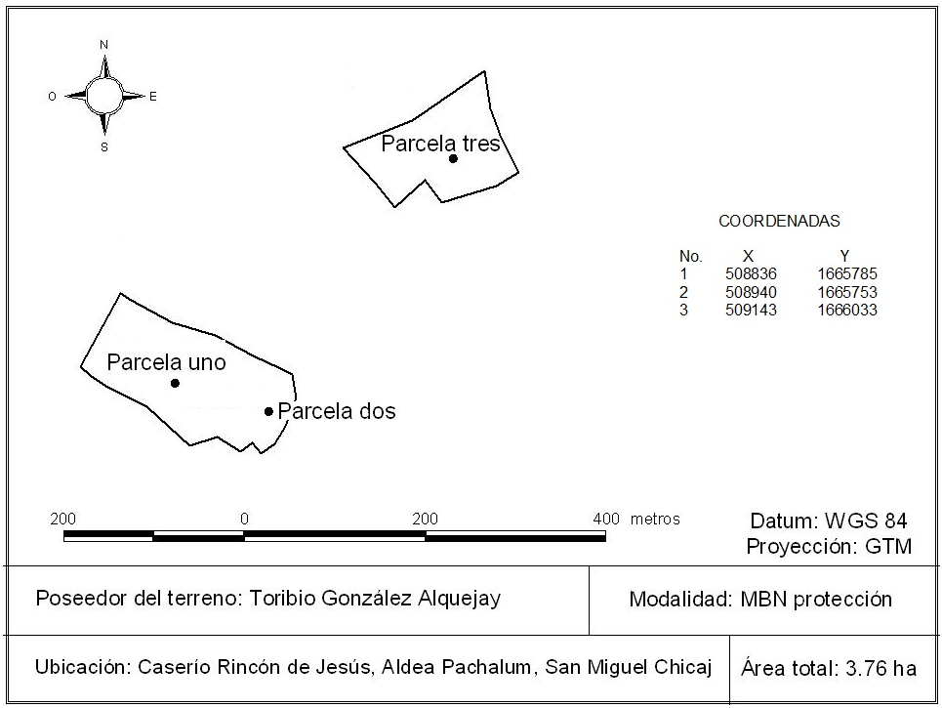
Toribio González Alquejay, parcela de 500 m2
PARCELA | ESPECIE | DAP (cm) | PARCELA | PROPIETARIO
Parcela uno | Pinus oocarpa | 21.5 | 1 | Toribio González Alquejay
Parcela uno | Quercus sp. | 40.2 | 1 | Toribio González Alquejay
Parcela uno | Quercus sp. | 31.0 | 1 | Toribio González Alquejay
Parcela uno | Pinus oocarpa | 23.0 | 1 | Toribio González Alquejay
Parcela uno | Pinus oocarpa | 28.0 | 1 | Toribio González Alquejay
Parcela uno | Pinus oocarpa | 40.2 | 1 | Toribio González Alquejay
Parcela uno | Pinus oocarpa | 30.0 | 1 | Toribio González Alquejay
Parcela uno | Pinus oocarpa | 34.2 | 1 | Toribio González Alquejay
Parcela uno | Pinus oocarpa | 19.0 | 1 | Toribio González Alquejay
Parcela uno | Pinus oocarpa | 22.5 | 1 | Toribio González Alquejay
Parcela uno | Pinus oocarpa | 24.5 | 1 | Toribio González Alquejay
Parcela uno | Pinus oocarpa | 23.2 | 1 | Toribio González Alquejay
Parcela uno | Quercus sp. | 22.0 | 1 | Toribio González Alquejay
Parcela uno | Pinus oocarpa | 16.0 | 1 | Toribio González Alquejay
Parcela uno | Pinus oocarpa | 25.5 | 1 | Toribio González Alquejay
Parcela uno | Pinus oocarpa | 12.2 | 1 | Toribio González Alquejay
Parcela uno | Pinus oocarpa | 24.0 | 1 | Toribio González Alquejay
Parcela uno | Quercus sp. | 28.5 | 1 | Toribio González Alquejay
Parcela uno | Pinus oocarpa | 30.0 | 1 | Toribio González Alquejay
Parcela uno | Pinus oocarpa | 28.0 | 1 | Toribio González Alquejay
Parcela uno | Pinus oocarpa | 25.1 | 1 | Toribio González Alquejay
Parcela dos | Quercus sp. | 39.0 | 2 | Toribio González Alquejay
Parcela dos | Quercus sp. | 23.0 | 2 | Toribio González Alquejay
Parcela dos | Quercus sp. | 24.5 | 2 | Toribio González Alquejay
Parcela dos | Pinus oocarpa | 36.6 | 2 | Toribio González Alquejay
Parcela dos | Quercus sp. | 26.0 | 2 | Toribio González Alquejay
Parcela dos | Pinus oocarpa | 17.5 | 2 | Toribio González Alquejay
Parcela dos | Quercus sp. | 29.2 | 2 | Toribio González Alquejay
Parcela dos | Quercus sp. | 17.6 | 2 | Toribio González Alquejay
Parcela dos | Quercus sp. | 29.5 | 2 | Toribio González Alquejay
Parcela dos | Quercus sp. | 25.2 | 2 | Toribio González Alquejay
Parcela dos | Quercus sp. | 25.5 | 2 | Toribio González Alquejay
Parcela dos | Quercus sp. | 24.5 | 2 | Toribio González Alquejay
Parcela dos | Quercus sp. | 55.2 | 2 | Toribio González Alquejay
Parcela dos | Pinus oocarpa | 21.5 | 2 | Toribio González Alquejay
Parcela dos | Quercus sp. | 33.0 | 2 | Toribio González Alquejay
Parcela dos | Quercus sp. | 19.0 | 2 | Toribio González Alquejay
Parcela dos | Quercus sp. | 13.5 | 2 | Toribio González Alquejay
Parcela dos | Quercus sp. | 15.7 | 2 | Toribio González Alquejay
Parcela tres | Pinus oocarpa | 35.0 | 3 | Toribio González Alquejay
Parcela tres | Pinus oocarpa | 37.0 | 3 | Toribio González Alquejay
Parcela tres | Quercus sp. | 32.5 | 3 | Toribio González Alquejay
Parcela tres | Quercus sp. | 11.0 | 3 | Toribio González Alquejay
Parcela tres | Quercus sp. | 14.0 | 3 | Toribio González Alquejay
Parcela tres | Quercus sp. | 10.0 | 3 | Toribio González Alquejay
Parcela tres | Quercus sp. | 10.0 | 3 | Toribio González Alquejay
Parcela tres | Quercus sp. | 21.0 | 3 | Toribio González Alquejay
Parcela tres | Quercus sp. | 14.0 | 3 | Toribio González Alquejay
Parcela tres | Quercus sp. | 31.5 | 3 | Toribio González Alquejay
Parcela tres | Pinus oocarpa | 28.2 | 3 | Toribio González Alquejay
Parcela tres | Quercus sp. | 33.0 | 3 | Toribio González Alquejay
Parcela tres | Pinus oocarpa | 35.1 | 3 | Toribio González Alquejay
Parcela tres | Pinus oocarpa | 42.0 | 3 | Toribio González Alquejay
Parcela tres | Pinus oocarpa | 25.0 | 3 | Toribio González Alquejay
Parcela tres | Pinus oocarpa | 36.2 | 3 | Toribio González Alquejay
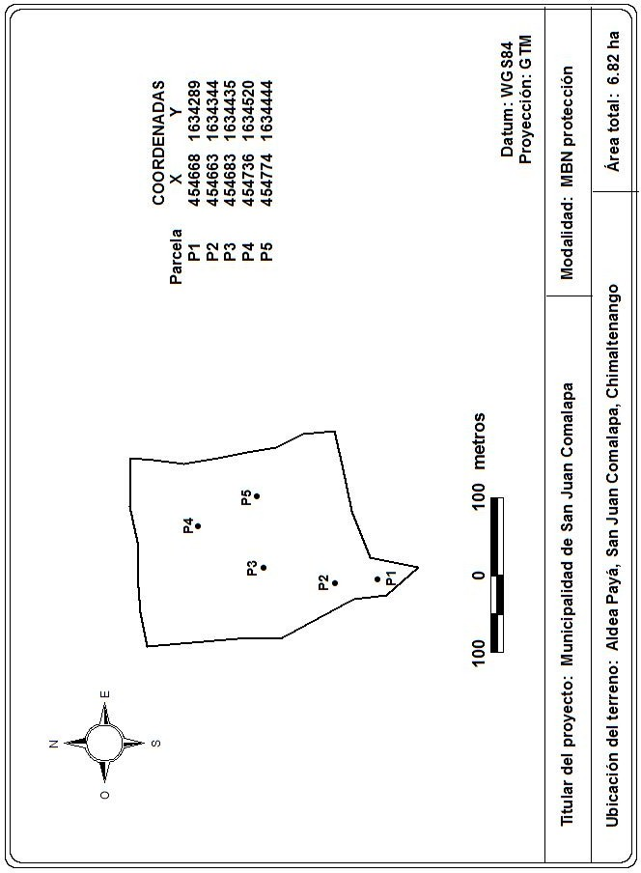
Parcela tres | Quercus sp. | 37.0 | 3 | Toribio González Alquejay
Parcela tres | Quercus sp. | 12.0 | 3 | Toribio González Alquejay
Municipalidad de San Juan Comalapa, parcela de 500 m2
Parcela Uno | Pinus maximinoi | 40.9 | 1 | Municipalidad de San Juan Comalapa
Parcela Uno | Pinus maximinoi | 56.4 | 1 | Municipalidad de San Juan Comalapa
Parcela Uno | Pinus maximinoi | 60.0 | 1 | Municipalidad de San Juan Comalapa
Parcela Uno | Quercus sp. | 10.0 | 1 | Municipalidad de San Juan Comalapa
Parcela Uno | Quercus sp. | 27.1 | 1 | Municipalidad de San Juan Comalapa
Parcela Uno | Quercus sp. | 36.5 | 1 | Municipalidad de San Juan Comalapa
Parcela Uno | Pinus maximinoi | 52.0 | 1 | Municipalidad de San Juan Comalapa
Parcela Uno | Pinus maximinoi | 36.9 | 1 | Municipalidad de San Juan Comalapa
Parcela Uno | Quercus sp. | 18.0 | 1 | Municipalidad de San Juan Comalapa
Parcela Uno | Mano de león | 14.5 | 1 | Municipalidad de San Juan Comalapa
Parcela Uno | Quercus sp. | 55.7 | 1 | Municipalidad de San Juan Comalapa
Parcela Uno | Quercus sp. | 23.4 | 1 | Municipalidad de San Juan Comalapa
Parcela Uno | Quercus sp. | 32.7 | 1 | Municipalidad de San Juan Comalapa
Parcela Uno | Quercus sp. | 22.5 | 1 | Municipalidad de San Juan Comalapa
Parcela Uno | Quercus sp. | 10.3 | 1 | Municipalidad de San Juan Comalapa
Parcela Uno | Mano de león | 22.6 | 1 | Municipalidad de San Juan Comalapa
Parcela Uno | Pinus maximinoi | 42.8 | 1 | Municipalidad de San Juan Comalapa
Parcela Uno | Quercus sp. | 16.5 | 1 | Municipalidad de San Juan Comalapa
Parcela Uno | Quercus sp. | 13.4 | 1 | Municipalidad de San Juan Comalapa
Parcela Uno | Quercus sp. | 13.8 | 1 | Municipalidad de San Juan Comalapa
Parcela Uno | Quercus sp. | 39.3 | 1 | Municipalidad de San Juan Comalapa
Parcela Uno | Quercus sp. | 32.3 | 1 | Municipalidad de San Juan Comalapa
Parcela Uno | Quercus sp. | 28.7 | 1 | Municipalidad de San Juan Comalapa
Parcela Uno | Pinus maximinoi | 40.7 | 1 | Municipalidad de San Juan Comalapa
Parcela Uno | Quercus sp. | 25.7 | 1 | Municipalidad de San Juan Comalapa
Parcela Uno | Quercus sp. | 29.0 | 1 | Municipalidad de San Juan Comalapa
Parcela Uno | Quercus sp. | 27.0 | 1 | Municipalidad de San Juan Comalapa
Parcela Uno | Pinus maximinoi | 67.3 | 1 | Municipalidad de San Juan Comalapa
Parcela Uno | Mano de león | 14.0 | 1 | Municipalidad de San Juan Comalapa
Parcela Dos | Pinus maximinoi | 71.0 | 2 | Municipalidad de San Juan Comalapa
Parcela Dos | Quercus sp. | 13.0 | 2 | Municipalidad de San Juan Comalapa
Parcela Dos | Quercus sp. | 26.0 | 2 | Municipalidad de San Juan Comalapa
Parcela Dos | Quercus sp. | 15.6 | 2 | Municipalidad de San Juan Comalapa
Parcela Dos | Quercus sp. | 13.2 | 2 | Municipalidad de San Juan Comalapa
Parcela Dos | Quercus sp. | 11.3 | 2 | Municipalidad de San Juan Comalapa
Parcela Dos | Quercus sp. | 13.0 | 2 | Municipalidad de San Juan Comalapa
Parcela Dos | Quercus sp. | 55.0 | 2 | Municipalidad de San Juan Comalapa
Parcela Dos | Mano de león | 14.0 | 2 | Municipalidad de San Juan Comalapa
Parcela Dos | Quercus sp. | 16.2 | 2 | Municipalidad de San Juan Comalapa
Parcela Dos | Quercus sp. | 17.0 | 2 | Municipalidad de San Juan Comalapa
Parcela Dos | Quercus sp. | 18.5 | 2 | Municipalidad de San Juan Comalapa
Parcela Dos | Pinus maximinoi | 57.4 | 2 | Municipalidad de San Juan Comalapa
Parcela Dos | Pinus maximinoi | 66.0 | 2 | Municipalidad de San Juan Comalapa
Parcela Dos | Alnus jorullensis | 23.3 | 2 | Municipalidad de San Juan Comalapa
Parcela Dos | Quercus sp. | 38.0 | 2 | Municipalidad de San Juan Comalapa
Parcela Dos | Mano de león | 29.6 | 2 | Municipalidad de San Juan Comalapa
Parcela Dos | Quercus sp. | 18.3 | 2 | Municipalidad de San Juan Comalapa
Parcela Dos | Quercus sp. | 12.0 | 2 | Municipalidad de San Juan Comalapa
Parcela Dos | Mano de león | 18.5 | 2 | Municipalidad de San Juan Comalapa
Parcela Dos | Pinus maximinoi | 61.0 | 2 | Municipalidad de San Juan Comalapa
Parcela Dos | Mano de león | 12.3 | 2 | Municipalidad de San Juan Comalapa
Parcela Dos | Mano de león | 16.4 | 2 | Municipalidad de San Juan Comalapa
Parcela Dos | Mano de león | 15.3 | 2 | Municipalidad de San Juan Comalapa
Parcela Dos | Quercus sp. | 19.8 | 2 | Municipalidad de San Juan Comalapa
Parcela Dos | Pinus maximinoi | 57.5 | 2 | Municipalidad de San Juan Comalapa
Parcela Dos | Quercus sp. | 20.3 | 2 | Municipalidad de San Juan Comalapa
Parcela Dos | Quercus sp. | 15.3 | 2 | Municipalidad de San Juan Comalapa
Parcela Dos | Mano de león | 10.5 | 2 | Municipalidad de San Juan Comalapa
Parcela Dos | Pinus maximinoi | 51.0 | 2 | Municipalidad de San Juan Comalapa
Parcela Dos | Quercus sp. | 11.0 | 2 | Municipalidad de San Juan Comalapa
Parcela Dos | Pinus maximinoi | 56.0 | 2 | Municipalidad de San Juan Comalapa
Parcela Dos | Quercus sp. | 21.7 | 2 | Municipalidad de San Juan Comalapa
Parcela Dos | Quercus sp. | 13.0 | 2 | Municipalidad de San Juan Comalapa
Parcela Dos | Quercus sp. | 13.5 | 2 | Municipalidad de San Juan Comalapa
Parcela Dos | Quercus sp. | 20.3 | 2 | Municipalidad de San Juan Comalapa
Parcela Dos | Quercus sp. | 30.5 | 2 | Municipalidad de San Juan Comalapa
Parcela Tres | Pinus maximinoi | 52.8 | 3 | Municipalidad de San Juan Comalapa
Parcela Tres | Mano de león | 11.0 | 3 | Municipalidad de San Juan Comalapa
Parcela Tres | Quercus sp. | 12.5 | 3 | Municipalidad de San Juan Comalapa
Parcela Tres | Mano de león | 10.2 | 3 | Municipalidad de San Juan Comalapa
Parcela Tres | Mano de león | 11.5 | 3 | Municipalidad de San Juan Comalapa
Parcela Tres | Pinus maximinoi | 46.0 | 3 | Municipalidad de San Juan Comalapa
Parcela Tres | Mano de león | 16.0 | 3 | Municipalidad de San Juan Comalapa
Parcela Tres | Mano de león | 10.9 | 3 | Municipalidad de San Juan Comalapa
Parcela Tres | Mano de león | 14.3 | 3 | Municipalidad de San Juan Comalapa
Parcela Tres | Mano de león | 10.7 | 3 | Municipalidad de San Juan Comalapa
Parcela Tres | Mano de león | 11.5 | 3 | Municipalidad de San Juan Comalapa
Parcela Tres | Mano de león | 13.0 | 3 | Municipalidad de San Juan Comalapa
Parcela Tres | Quercus sp. | 11.8 | 3 | Municipalidad de San Juan Comalapa
Parcela Tres | Mano de león | 10.8 | 3 | Municipalidad de San Juan Comalapa
Parcela Tres | Mano de león | 13.0 | 3 | Municipalidad de San Juan Comalapa
Parcela Tres | Mano de león | 10.5 | 3 | Municipalidad de San Juan Comalapa
Parcela Tres | Mano de león | 11.8 | 3 | Municipalidad de San Juan Comalapa
Parcela Tres | Mano de león | 11.4 | 3 | Municipalidad de San Juan Comalapa
Parcela Tres | Quercus sp. | 11.9 | 3 | Municipalidad de San Juan Comalapa
Parcela Tres | Mano de león | 16.9 | 3 | Municipalidad de San Juan Comalapa
Parcela Tres | Pinus maximinoi | 69.8 | 3 | Municipalidad de San Juan Comalapa
Parcela Tres | Mano de león | 14.0 | 3 | Municipalidad de San Juan Comalapa
Parcela Tres | Mano de león | 19.3 | 3 | Municipalidad de San Juan Comalapa
Parcela Tres | Mano de león | 22.5 | 3 | Municipalidad de San Juan Comalapa
Parcela Tres | Mano de león | 17.4 | 3 | Municipalidad de San Juan Comalapa
Parcela Tres | Mano de león | 24.7 | 3 | Municipalidad de San Juan Comalapa
Parcela Tres | Mano de león | 24.2 | 3 | Municipalidad de San Juan Comalapa
Parcela Tres | Mano de león | 26.5 | 3 | Municipalidad de San Juan Comalapa
Parcela Tres | Pinus maximinoi | 36.7 | 3 | Municipalidad de San Juan Comalapa
Parcela Tres | Pinus maximinoi | 45.5 | 3 | Municipalidad de San Juan Comalapa
Parcela Tres | Quercus sp. | 12.3 | 3 | Municipalidad de San Juan Comalapa
Parcela Tres | Mano de león | 16.9 | 3 | Municipalidad de San Juan Comalapa
Parcela Tres | Mano de león | 22.8 | 3 | Municipalidad de San Juan Comalapa
Parcela Tres | Mano de león | 16.1 | 3 | Municipalidad de San Juan Comalapa
Parcela Tres | Mano de león | 15.0 | 3 | Municipalidad de San Juan Comalapa
Parcela Tres | Mano de león | 17.5 | 3 | Municipalidad de San Juan Comalapa
Parcela Tres | Mano de león | 17.0 | 3 | Municipalidad de San Juan Comalapa
Parcela Tres | Mano de león | 11.0 | 3 | Municipalidad de San Juan Comalapa
Parcela Tres | Mano de león | 10.3 | 3 | Municipalidad de San Juan Comalapa
Parcela Tres | Mano de león | 11.0 | 3 | Municipalidad de San Juan Comalapa
Parcela Cuatro | Pinus maximinoi | 29.0 | 4 | Municipalidad de San Juan Comalapa
Parcela Cuatro | Mano de león | 29.0 | 4 | Municipalidad de San Juan Comalapa
Parcela Cuatro | Mano de león | 13.0 | 4 | Municipalidad de San Juan Comalapa
Parcela Cuatro | Mano de león | 14.4 | 4 | Municipalidad de San Juan Comalapa
Parcela Cuatro | Mano de león | 22.6 | 4 | Municipalidad de San Juan Comalapa
Parcela Cuatro | Mano de león | 20.5 | 4 | Municipalidad de San Juan Comalapa
Parcela Cuatro | Mano de león | 20.0 | 4 | Municipalidad de San Juan Comalapa
Parcela Cuatro | Mano de león | 19.0 | 4 | Municipalidad de San Juan Comalapa
Parcela Cuatro | Mano de león | 14.7 | 4 | Municipalidad de San Juan Comalapa
Parcela Cuatro | Mano de león | 19.0 | 4 | Municipalidad de San Juan Comalapa
Parcela Cuatro | Mano de león | 11.6 | 4 | Municipalidad de San Juan Comalapa
Parcela Cuatro | Mano de león | 11.3 | 4 | Municipalidad de San Juan Comalapa
Parcela Cuatro | Mano de león | 24.0 | 4 | Municipalidad de San Juan Comalapa
Parcela Cuatro | Mano de león | 19.2 | 4 | Municipalidad de San Juan Comalapa
Parcela Cuatro | Mano de león | 22.7 | 4 | Municipalidad de San Juan Comalapa
Parcela Cuatro | Quercus sp. | 45.8 | 4 | Municipalidad de San Juan Comalapa
Parcela Cuatro | Mano de león | 11.0 | 4 | Municipalidad de San Juan Comalapa
Parcela Cuatro | Quercus sp. | 17.2 | 4 | Municipalidad de San Juan Comalapa
Parcela Cuatro | Quercus sp. | 13.0 | 4 | Municipalidad de San Juan Comalapa
Parcela Cuatro | Quercus sp. | 33.2 | 4 | Municipalidad de San Juan Comalapa
Parcela Cuatro | Quercus sp. | 52.6 | 4 | Municipalidad de San Juan Comalapa
Parcela Cuatro | Quercus sp. | 15.8 | 4 | Municipalidad de San Juan Comalapa
Parcela Cuatro | Quercus sp. | 15.0 | 4 | Municipalidad de San Juan Comalapa
Parcela Cuatro | Mano de león | 26.1 | 4 | Municipalidad de San Juan Comalapa
Parcela Cuatro | Mano de león | 13.4 | 4 | Municipalidad de San Juan Comalapa
Parcela Cuatro | Mano de león | 18.8 | 4 | Municipalidad de San Juan Comalapa
Parcela Cuatro | Mano de león | 21.9 | 4 | Municipalidad de San Juan Comalapa
Parcela Cuatro | Mano de león | 11.4 | 4 | Municipalidad de San Juan Comalapa
Parcela Cuatro | Quercus sp. | 20.0 | 4 | Municipalidad de San Juan Comalapa
Parcela Cuatro | Quercus sp. | 12.7 | 4 | Municipalidad de San Juan Comalapa
Parcela Cuatro | Mano de león | 17.2 | 4 | Municipalidad de San Juan Comalapa
Parcela Cuatro | Mano de león | 10.9 | 4 | Municipalidad de San Juan Comalapa
Parcela Cuatro | Mano de león | 21.8 | 4 | Municipalidad de San Juan Comalapa
Parcela Cuatro | Mano de león | 17.3 | 4 | Municipalidad de San Juan Comalapa
Parcela Cuatro | Mano de león | 11.0 | 4 | Municipalidad de San Juan Comalapa
Parcela Cuatro | Quercus sp. | 20.4 | 4 | Municipalidad de San Juan Comalapa
Parcela Cuatro | Pinus maximinoi | 35.2 | 4 | Municipalidad de San Juan Comalapa
Parcela Cuatro | Mano de león | 10.4 | 4 | Municipalidad de San Juan Comalapa
Parcela Cuatro | Mano de león | 15.4 | 4 | Municipalidad de San Juan Comalapa
Parcela Cinco | Quercus sp. | 20.8 | 4 | Municipalidad de San Juan Comalapa
Parcela Cinco | Pinus maximinoi | 17.9 | 5 | Municipalidad de San Juan Comalapa
Parcela Cinco | Pinus maximinoi | 49.8 | 5 | Municipalidad de San Juan Comalapa
Parcela Cinco | Quercus sp. | 19.2 | 5 | Municipalidad de San Juan Comalapa
Parcela Cinco | Quercus sp. | 18.9 | 5 | Municipalidad de San Juan Comalapa
Parcela Cinco | Mano de león | 24.0 | 5 | Municipalidad de San Juan Comalapa
Parcela Cinco | Mano de león | 14.2 | 5 | Municipalidad de San Juan Comalapa
Parcela Cinco | Pinus maximinoi | 64.0 | 5 | Municipalidad de San Juan Comalapa
Parcela Cinco | Pinus maximinoi | 56.5 | 5 | Municipalidad de San Juan Comalapa
Parcela Cinco | Mano de león | 20.4 | 5 | Municipalidad de San Juan Comalapa
Parcela Cinco | Quercus sp. | 20.8 | 5 | Municipalidad de San Juan Comalapa
Parcela Cinco | Quercus sp. | 11.7 | 5 | Municipalidad de San Juan Comalapa
Parcela Cinco | Quercus sp. | 13.8 | 5 | Municipalidad de San Juan Comalapa
Parcela Cinco | Quercus sp. | 25.7 | 5 | Municipalidad de San Juan Comalapa
Parcela Cinco | Quercus sp. | 25.0 | 5 | Municipalidad de San Juan Comalapa
Parcela Cinco | Pinus maximinoi | 63.6 | 5 | Municipalidad de San Juan Comalapa
Parcela Cinco | Iximche | 17.0 | 5 | Municipalidad de San Juan Comalapa
Parcela Cinco | Iximche | 16.4 | 5 | Municipalidad de San Juan Comalapa
Parcela Cinco | Iximche | 17.0 | 5 | Municipalidad de San Juan Comalapa
Parcela Cinco | Alnus jorullensis | 24.1 | 5 | Municipalidad de San Juan Comalapa
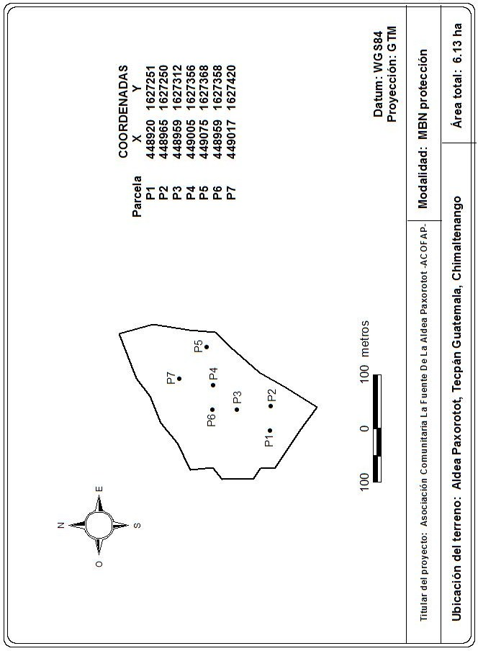
Parcela Cinco | Pinus maximinoi | 60.6 | 5 | Municipalidad de San Juan Comalapa
Parcela Cinco | Pinus maximinoi | 48.0 | 5 | Municipalidad de San Juan Comalapa
Parcela Cinco | Quercus sp. | 11.0 | 5 | Municipalidad de San Juan Comalapa
Asociación ACOFAP, parcela de 500 m2
Parcela Uno | Pinus pseudostrobus | 64.0 | 1 | Asociación Comunitaria La Fuente -ACOFAP-
Parcela Uno | Pinus pseudostrobus | 60.0 | 1 | Asociación Comunitaria La Fuente -ACOFAP-
Parcela Uno | Quercus sp. | 26.0 | 1 | Asociación Comunitaria La Fuente -ACOFAP-
Parcela Uno | Quercus sp. | 26.5 | 1 | Asociación Comunitaria La Fuente -ACOFAP-
Parcela Uno | Pinus pseudostrobus | 56.5 | 1 | Asociación Comunitaria La Fuente -ACOFAP-
Parcela Uno | Quercus sp. | 40.0 | 1 | Asociación Comunitaria La Fuente -ACOFAP-
Parcela Uno | Quercus sp. | 15.8 | 1 | Asociación Comunitaria La Fuente -ACOFAP-
Parcela Uno | Quercus sp. | 37.5 | 1 | Asociación Comunitaria La Fuente -ACOFAP-
Parcela Uno | Quercus sp. | 29.0 | 1 | Asociación Comunitaria La Fuente -ACOFAP-
Parcela Uno | Alnus jorullensis | 17.0 | 1 | Asociación Comunitaria La Fuente -ACOFAP-
Parcela Uno | Quercus sp. | 18.0 | 1 | Asociación Comunitaria La Fuente -ACOFAP-
Parcela Uno | Quercus sp. | 16.0 | 1 | Asociación Comunitaria La Fuente -ACOFAP-
Parcela Uno | Quercus sp. | 19.5 | 1 | Asociación Comunitaria La Fuente -ACOFAP-
Parcela Uno | Quercus sp. | 19.3 | 1 | Asociación Comunitaria La Fuente -ACOFAP-
Parcela Uno | Quercus sp. | 10.0 | 1 | Asociación Comunitaria La Fuente -ACOFAP-
Parcela Uno | Quercus sp. | 34.5 | 1 | Asociación Comunitaria La Fuente -ACOFAP-
Parcela Uno | Quercus sp. | 25.0 | 1 | Asociación Comunitaria La Fuente -ACOFAP-
Parcela Uno | Quercus sp. | 10.0 | 1 | Asociación Comunitaria La Fuente -ACOFAP-
Parcela Dos | Pinus pseudostrobus | 64.0 | 2 | Asociación Comunitaria La Fuente -ACOFAP-
Parcela Dos | Quercus sp. | 23.0 | 2 | Asociación Comunitaria La Fuente -ACOFAP-
Parcela Dos | Quercus sp. | 25.0 | 2 | Asociación Comunitaria La Fuente -ACOFAP-
Parcela Dos | Quercus sp. | 25.0 | 2 | Asociación Comunitaria La Fuente -ACOFAP-
Parcela Dos | Quercus sp. | 18.0 | 2 | Asociación Comunitaria La Fuente -ACOFAP-
Parcela Dos | Quercus sp. | 18.0 | 2 | Asociación Comunitaria La Fuente -ACOFAP-
Parcela Dos | Quercus sp. | 40.0 | 2 | Asociación Comunitaria La Fuente -ACOFAP-
Parcela Dos | Quercus sp. | 37.0 | 2 | Asociación Comunitaria La Fuente -ACOFAP-
Parcela Dos | Quercus sp. | 38.0 | 2 | Asociación Comunitaria La Fuente -ACOFAP-
Parcela Dos | Quercus sp. | 18.0 | 2 | Asociación Comunitaria La Fuente -ACOFAP-
Parcela Dos | Quercus sp. | 20.0 | 2 | Asociación Comunitaria La Fuente -ACOFAP-
Parcela Dos | Quercus sp. | 18.0 | 2 | Asociación Comunitaria La Fuente -ACOFAP-
Parcela Dos | Quercus sp. | 25.0 | 2 | Asociación Comunitaria La Fuente -ACOFAP-
Parcela Dos | Quercus sp. | 39.0 | 2 | Asociación Comunitaria La Fuente -ACOFAP-
Parcela Dos | Quercus sp. | 20.0 | 2 | Asociación Comunitaria La Fuente -ACOFAP-
Parcela Dos | Quercus sp. | 31.0 | 2 | Asociación Comunitaria La Fuente -ACOFAP-
Parcela Dos | Quercus sp. | 25.0 | 2 | Asociación Comunitaria La Fuente -ACOFAP-
Parcela Dos | Quercus sp. | 18.0 | 2 | Asociación Comunitaria La Fuente -ACOFAP-
Parcela Dos | Quercus sp. | 15.0 | 2 | Asociación Comunitaria La Fuente -ACOFAP-
Parcela Dos | Quercus sp. | 15.0 | 2 | Asociación Comunitaria La Fuente -ACOFAP-
Parcela Dos | Quercus sp. | 31.5 | 2 | Asociación Comunitaria La Fuente -ACOFAP-
Parcela Dos | Quercus sp. | 28.5 | 2 | Asociación Comunitaria La Fuente -ACOFAP-
Parcela Dos | Quercus sp. | 44.0 | 2 | Asociación Comunitaria La Fuente -ACOFAP-
Parcela Dos | Quercus sp. | 30.0 | 2 | Asociación Comunitaria La Fuente -ACOFAP-
Parcela Dos | Quercus sp. | 12.0 | 2 | Asociación Comunitaria La Fuente -ACOFAP-
Parcela Dos | Quercus sp. | 37.0 | 2 | Asociación Comunitaria La Fuente -ACOFAP-
Parcela Tres | Quercus sp. | 37.0 | 3 | Asociación Comunitaria La Fuente -ACOFAP-
Parcela Tres | Quercus sp. | 33.0 | 3 | Asociación Comunitaria La Fuente -ACOFAP-
Parcela Tres | Arbutus xalapensis | 19.0 | 3 | Asociación Comunitaria La Fuente -ACOFAP-
Parcela Tres | Arbutus xalapensis | 15.6 | 3 | Asociación Comunitaria La Fuente -ACOFAP-
Parcela Tres | Quercus sp. | 37.0 | 3 | Asociación Comunitaria La Fuente -ACOFAP-
Parcela Tres | Pinus pseudostrobus | 46.2 | 3 | Asociación Comunitaria La Fuente -ACOFAP-
Parcela Tres | Pinus pseudostrobus | 81.5 | 3 | Asociación Comunitaria La Fuente -ACOFAP-
Parcela Tres | Quercus sp. | 22.0 | 3 | Asociación Comunitaria La Fuente -ACOFAP-
Parcela Tres | Quercus sp. | 39.2 | 3 | Asociación Comunitaria La Fuente -ACOFAP-
Parcela Tres | Arbutus xalapensis | 19.5 | 3 | Asociación Comunitaria La Fuente -ACOFAP-
Parcela Tres | Arbutus xalapensis | 12.0 | 3 | Asociación Comunitaria La Fuente -ACOFAP-
Parcela Tres | Quercus sp. | 31.2 | 3 | Asociación Comunitaria La Fuente -ACOFAP-
Parcela Tres | Quercus sp. | 13.3 | 3 | Asociación Comunitaria La Fuente -ACOFAP-
Parcela Tres | Arbutus xalapensis | 32.8 | 3 | Asociación Comunitaria La Fuente -ACOFAP-
Parcela Tres | Alnus jorullensis | 14.5 | 3 | Asociación Comunitaria La Fuente -ACOFAP-
Parcela Tres | Quercus sp. | 47.5 | 3 | Asociación Comunitaria La Fuente -ACOFAP-
Parcela Tres | Quercus sp. | 35.8 | 3 | Asociación Comunitaria La Fuente -ACOFAP-
Parcela Tres | Quercus sp. | 18.0 | 3 | Asociación Comunitaria La Fuente -ACOFAP-
Parcela Tres | Quercus sp. | 22.7 | 3 | Asociación Comunitaria La Fuente -ACOFAP-
Parcela Tres | Quercus sp. | 16.5 | 3 | Asociación Comunitaria La Fuente -ACOFAP-
Parcela Tres | Pinus pseudostrobus | 50.0 | 3 | Asociación Comunitaria La Fuente -ACOFAP-
Parcela Cuatro | Quercus sp. | 48.0 | 4 | Asociación Comunitaria La Fuente -ACOFAP-
Parcela Cuatro | Naranjillo | 29.0 | 4 | Asociación Comunitaria La Fuente -ACOFAP-
Parcela Cuatro | Quercus sp. | 23.0 | 4 | Asociación Comunitaria La Fuente -ACOFAP-
Parcela Cuatro | Quercus sp. | 35.0 | 4 | Asociación Comunitaria La Fuente -ACOFAP-
Parcela Cuatro | Quercus sp. | 65.0 | 4 | Asociación Comunitaria La Fuente -ACOFAP-
Parcela Cuatro | Quercus sp. | 18.0 | 4 | Asociación Comunitaria La Fuente -ACOFAP-
Parcela Cuatro | Taxodium mucronatum | 70.0 | 4 | Asociación Comunitaria La Fuente -ACOFAP-
Parcela Cuatro | Pinus pseudostrobus | 42.0 | 4 | Asociación Comunitaria La Fuente -ACOFAP-
Parcela Cuatro | Quercus sp. | 28.0 | 4 | Asociación Comunitaria La Fuente -ACOFAP-
Parcela Cuatro | Quercus sp. | 17.0 | 4 | Asociación Comunitaria La Fuente -ACOFAP-
Parcela Cuatro | Quercus sp. | 26.0 | 4 | Asociación Comunitaria La Fuente -ACOFAP-
Parcela Cuatro | Naranjillo | 33.0 | 4 | Asociación Comunitaria La Fuente -ACOFAP-
Parcela Cuatro | Naranjillo | 21.0 | 4 | Asociación Comunitaria La Fuente -ACOFAP-
Parcela Cuatro | Naranjillo | 24.0 | 4 | Asociación Comunitaria La Fuente -ACOFAP-
Parcela Cinco | Pinus pseudostrobus | 44.0 | 5 | Asociación Comunitaria La Fuente -ACOFAP-
Parcela Cinco | Pinus pseudostrobus | 46.0 | 5 | Asociación Comunitaria La Fuente -ACOFAP-
Parcela Cinco | Pinus pseudostrobus | 43.0 | 5 | Asociación Comunitaria La Fuente -ACOFAP-
Parcela Cinco | Pinus pseudostrobus | 48.0 | 5 | Asociación Comunitaria La Fuente -ACOFAP-
Parcela Cinco | Pinus pseudostrobus | 18.0 | 5 | Asociación Comunitaria La Fuente -ACOFAP-
Parcela Cinco | Quercus sp. | 14.0 | 5 | Asociación Comunitaria La Fuente -ACOFAP-
Parcela Cinco | Quercus sp. | 16.0 | 5 | Asociación Comunitaria La Fuente -ACOFAP-
Parcela Cinco | Quercus sp. | 40.0 | 5 | Asociación Comunitaria La Fuente -ACOFAP-
Parcela Cinco | Quercus sp. | 12.0 | 5 | Asociación Comunitaria La Fuente -ACOFAP-
Parcela Cinco | Quercus sp. | 16.0 | 5 | Asociación Comunitaria La Fuente -ACOFAP-
Parcela Cinco | Pinus pseudostrobus | 42.0 | 5 | Asociación Comunitaria La Fuente -ACOFAP-
Parcela Cinco | Quercus sp. | 33.0 | 5 | Asociación Comunitaria La Fuente -ACOFAP-
Parcela Cinco | Quercus sp. | 18.5 | 5 | Asociación Comunitaria La Fuente -ACOFAP-
Parcela Cinco | Quercus sp. | 17.0 | 5 | Asociación Comunitaria La Fuente -ACOFAP-
Parcela Cinco | Quercus sp. | 14.0 | 5 | Asociación Comunitaria La Fuente -ACOFAP-
Parcela Cinco | Quercus sp. | 21.0 | 5 | Asociación Comunitaria La Fuente -ACOFAP-
Parcela Cinco | Quercus sp. | 21.0 | 5 | Asociación Comunitaria La Fuente -ACOFAP-
Parcela Cinco | Quercus sp. | 16.0 | 5 | Asociación Comunitaria La Fuente -ACOFAP-
Parcela Cinco | Quercus sp. | 18.0 | 5 | Asociación Comunitaria La Fuente -ACOFAP-
Parcela Cinco | Quercus sp. | 30.0 | 5 | Asociación Comunitaria La Fuente -ACOFAP-
Parcela Cinco | Quercus sp. | 32.0 | 5 | Asociación Comunitaria La Fuente -ACOFAP-
Parcela Seis | Quercus sp. | 51.3 | 6 | Asociación Comunitaria La Fuente -ACOFAP-
Parcela Seis | Zapotillo | 35.7 | 6 | Asociación Comunitaria La Fuente -ACOFAP-
Parcela Seis | Quercus sp. | 32.8 | 6 | Asociación Comunitaria La Fuente -ACOFAP-
Parcela Seis | Zapotillo | 17.8 | 6 | Asociación Comunitaria La Fuente -ACOFAP-
Parcela Seis | Quercus sp. | 21.8 | 6 | Asociación Comunitaria La Fuente -ACOFAP-
Parcela Seis | Alnus jorullensis | 19.0 | 6 | Asociación Comunitaria La Fuente -ACOFAP-
Parcela Seis | Quercus sp. | 20.5 | 6 | Asociación Comunitaria La Fuente -ACOFAP-
Parcela Seis | Quercus sp. | 53.6 | 6 | Asociación Comunitaria La Fuente -ACOFAP-
Parcela Seis | Quercus sp. | 36.4 | 6 | Asociación Comunitaria La Fuente -ACOFAP-
Parcela Seis | Quercus sp. | 21.6 | 6 | Asociación Comunitaria La Fuente -ACOFAP-
Parcela Seis | Quercus sp. | 36.5 | 6 | Asociación Comunitaria La Fuente -ACOFAP-
Parcela Seis | Zapotillo | 22.5 | 6 | Asociación Comunitaria La Fuente -ACOFAP-
Parcela Seis | Quercus sp. | 33.1 | 6 | Asociación Comunitaria La Fuente -ACOFAP-
Parcela Seis | Quercus sp. | 11.3 | 6 | Asociación Comunitaria La Fuente -ACOFAP-
Parcela Seis | Zapotillo | 19.4 | 6 | Asociación Comunitaria La Fuente -ACOFAP-
Parcela Seis | Quercus sp. | 13.7 | 6 | Asociación Comunitaria La Fuente -ACOFAP-
Parcela Seis | Zapotillo | 19.9 | 6 | Asociación Comunitaria La Fuente -ACOFAP-
Parcela Seis | Quercus sp. | 32.5 | 6 | Asociación Comunitaria La Fuente -ACOFAP-
Parcela Siete | Quercus sp. | 37.8 | 7 | Asociación Comunitaria La Fuente -ACOFAP-
Parcela Siete | Quercus sp. | 30.9 | 7 | Asociación Comunitaria La Fuente -ACOFAP-
Parcela Siete | Quercus sp. | 46.3 | 7 | Asociación Comunitaria La Fuente -ACOFAP-
Parcela Siete | Quercus sp. | 20.3 | 7 | Asociación Comunitaria La Fuente -ACOFAP-
Parcela Siete | Quercus sp. | 46.0 | 7 | Asociación Comunitaria La Fuente -ACOFAP-
Parcela Siete | Quercus sp. | 45.0 | 7 | Asociación Comunitaria La Fuente -ACOFAP-
Parcela Siete | Quercus sp. | 61.0 | 7 | Asociación Comunitaria La Fuente -ACOFAP-
Parcela Siete | Pinus pseudostrobus | 60.7 | 7 | Asociación Comunitaria La Fuente -ACOFAP-
Parcela Siete | Quercus sp. | 40.0 | 7 | Asociación Comunitaria La Fuente -ACOFAP-
Parcela Siete | Quercus sp. | 20.3 | 7 | Asociación Comunitaria La Fuente -ACOFAP-
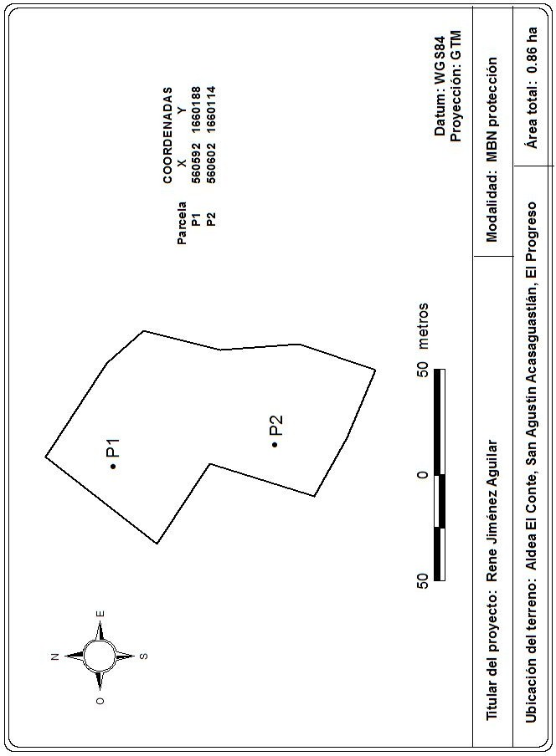
Parcela Siete | Quercus sp. | 21.8 | 7 | Asociación Comunitaria La Fuente -ACOFAP-
Rene Jimenez Aguilar, parcela de 400 m2
Parcela Uno | Quercus sp. | 25.0 | 1 | Rene Jiménez Aguilar
Parcela Uno | Quercus sp. | 15.5 | 1 | Rene Jiménez Aguilar
Parcela Uno | Quercus sp. | 16.5 | 1 | Rene Jiménez Aguilar
Parcela Uno | Quercus sp. | 12.8 | 1 | Rene Jiménez Aguilar
Parcela Uno | Quercus sp. | 16.7 | 1 | Rene Jiménez Aguilar
Parcela Uno | Quercus sp. | 20.0 | 1 | Rene Jiménez Aguilar
Parcela Uno | Quercus sp. | 11.3 | 1 | Rene Jiménez Aguilar
Parcela Uno | Quercus sp. | 23.5 | 1 | Rene Jiménez Aguilar
Parcela Uno | Quercus sp. | 12.0 | 1 | Rene Jiménez Aguilar
Parcela Uno | Quercus sp. | 15.2 | 1 | Rene Jiménez Aguilar
Parcela Uno | Byrsonima crassifolia | 15.1 | 1 | Rene Jiménez Aguilar
Parcela Uno | Byrsonima crassifolia | 14.9 | 1 | Rene Jiménez Aguilar
Parcela Uno | Quercus sp. | 10.8 | 1 | Rene Jiménez Aguilar
Parcela Uno | Quercus sp. | 9.7 | 1 | Rene Jiménez Aguilar
Parcela Uno | Quercus sp. | 11.3 | 1 | Rene Jiménez Aguilar
Parcela Uno | Quercus sp. | 26.0 | 1 | Rene Jiménez Aguilar
Parcela Uno | Quercus sp. | 26.4 | 1 | Rene Jiménez Aguilar
Parcela Uno | Quercus sp. | 15.5 | 1 | Rene Jiménez Aguilar
Parcela Uno | Quercus sp. | 15.0 | 1 | Rene Jiménez Aguilar
Parcela Uno | Quercus sp. | 15.5 | 1 | Rene Jiménez Aguilar
Parcela Uno | Quercus sp. | 19.8 | 1 | Rene Jiménez Aguilar
Parcela Uno | Quercus sp. | 23.0 | 1 | Rene Jiménez Aguilar
Parcela Uno | Quercus sp. | 10.0 | 1 | Rene Jiménez Aguilar
Parcela Uno | Quercus sp. | 18.0 | 1 | Rene Jiménez Aguilar
Parcela Uno | Quercus sp. | 18.0 | 1 | Rene Jiménez Aguilar
Parcela Uno | Quercus sp. | 21.2 | 1 | Rene Jiménez Aguilar
Parcela Uno | Quercus sp. | 14.5 | 1 | Rene Jiménez Aguilar
Parcela Uno | Quercus sp. | 10.5 | 1 | Rene Jiménez Aguilar
Parcela Uno | Quercus sp. | 6.6 | 1 | Rene Jiménez Aguilar
Parcela Uno | Quercus sp. | 9.9 | 1 | Rene Jiménez Aguilar
Parcela Uno | Quercus sp. | 10.2 | 1 | Rene Jiménez Aguilar
Parcela Uno | Quercus sp. | 7.2 | 1 | Rene Jiménez Aguilar
Parcela Uno | Quercus sp. | 12.8 | 1 | Rene Jiménez Aguilar
Parcela Dos | Sweetia panamensis | 19.3 | 2 | Rene Jiménez Aguilar
Parcela Dos | Quercus sp. | 23.0 | 2 | Rene Jiménez Aguilar
Parcela Dos | Quercus sp. | 20.5 | 2 | Rene Jiménez Aguilar
Parcela Dos | Quercus sp. | 12.5 | 2 | Rene Jiménez Aguilar
Parcela Dos | Quercus sp. | 7.8 | 2 | Rene Jiménez Aguilar
Parcela Dos | Quercus sp. | 12.1 | 2 | Rene Jiménez Aguilar
Parcela Dos | Quercus sp. | 30.0 | 2 | Rene Jiménez Aguilar
Parcela Dos | Quercus sp. | 9.2 | 2 | Rene Jiménez Aguilar
Parcela Dos | Sweetia panamensis | 39.5 | 2 | Rene Jiménez Aguilar
Parcela Dos | Quercus sp. | 16.4 | 2 | Rene Jiménez Aguilar
Parcela Dos | Quercus sp. | 43.0 | 2 | Rene Jiménez Aguilar
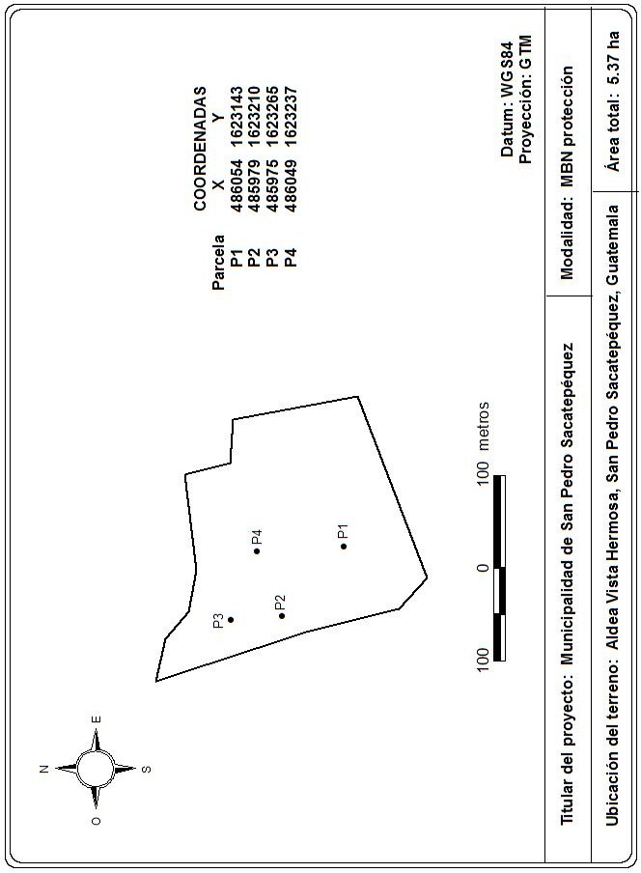
Municipalidad de San Pedro Sacatepequez, parcela de 500 m2
Parcela Uno | Quercus sp. | 41.5 | 1 | Municipalidad de San Pedro Sacatepequez
Parcela Uno | Quercus sp. | 29.5 | 1 | Municipalidad de San Pedro Sacatepequez
Parcela Uno | Quercus sp. | 44.4 | 1 | Municipalidad de San Pedro Sacatepequez
Parcela Uno | Quercus sp. | 34.4 | 1 | Municipalidad de San Pedro Sacatepequez
Parcela Uno | Quercus sp. | 26.0 | 1 | Municipalidad de San Pedro Sacatepequez
Parcela Uno | Quercus sp. | 24.0 | 1 | Municipalidad de San Pedro Sacatepequez
Parcela Uno | Quercus sp. | 32.4 | 1 | Municipalidad de San Pedro Sacatepequez
Parcela Uno | Quercus sp. | 24.0 | 1 | Municipalidad de San Pedro Sacatepequez
Parcela Uno | Quercus sp. | 26.3 | 1 | Municipalidad de San Pedro Sacatepequez
Parcela Uno | Quercus sp. | 25.0 | 1 | Municipalidad de San Pedro Sacatepequez
Parcela Uno | Quercus sp. | 27.5 | 1 | Municipalidad de San Pedro Sacatepequez
Parcela Uno | Mano de León | 10.4 | 1 | Municipalidad de San Pedro Sacatepequez
Parcela Uno | Quercus sp. | 31.0 | 1 | Municipalidad de San Pedro Sacatepequez
Parcela Uno | Quercus sp. | 27.3 | 1 | Municipalidad de San Pedro Sacatepequez
Parcela Uno | Quercus sp. | 25.0 | 1 | Municipalidad de San Pedro Sacatepequez
Parcela Uno | Quercus sp. | 30.0 | 1 | Municipalidad de San Pedro Sacatepequez
Parcela Dos | Quercus sp. | 33.2 | 2 | Municipalidad de San Pedro Sacatepequez
Parcela Dos | Quercus sp. | 46.0 | 2 | Municipalidad de San Pedro Sacatepequez
Parcela Dos | Quercus sp. | 30.0 | 2 | Municipalidad de San Pedro Sacatepequez
Parcela Dos | Pinus pseudostrobus | 77.0 | 2 | Municipalidad de San Pedro Sacatepequez
Parcela Dos | Quercus sp. | 33.5 | 2 | Municipalidad de San Pedro Sacatepequez
Parcela Dos | Quercus sp. | 37.0 | 2 | Municipalidad de San Pedro Sacatepequez
Parcela Dos | Quercus sp. | 38.0 | 2 | Municipalidad de San Pedro Sacatepequez
Parcela Dos | Quercus sp. | 34.3 | 2 | Municipalidad de San Pedro Sacatepequez
Parcela Dos | Palo blanco | 25.5 | 2 | Municipalidad de San Pedro Sacatepequez
Parcela Dos | Quercus sp. | 35.0 | 2 | Municipalidad de San Pedro Sacatepequez
Parcela Tres | Mano de León | 17.0 | 3 | Municipalidad de San Pedro Sacatepequez
Parcela Tres | Palo blanco | 15.4 | 3 | Municipalidad de San Pedro Sacatepequez
Parcela Tres | Palo blanco | 17.0 | 3 | Municipalidad de San Pedro Sacatepequez
Parcela Tres | Mano de León | 26.5 | 3 | Municipalidad de San Pedro Sacatepequez
Parcela Tres | Quercus sp. | 19.0 | 3 | Municipalidad de San Pedro Sacatepequez
Parcela Tres | Palo blanco | 19.0 | 3 | Municipalidad de San Pedro Sacatepequez
Parcela Tres | Quercus sp. | 19.3 | 3 | Municipalidad de San Pedro Sacatepequez
Parcela Tres | Quercus sp. | 14.0 | 3 | Municipalidad de San Pedro Sacatepequez
Parcela Tres | Quercus sp. | 10.0 | 3 | Municipalidad de San Pedro Sacatepequez
Parcela Tres | Quercus sp. | 28.0 | 3 | Municipalidad de San Pedro Sacatepequez
Parcela Tres | Quercus sp. | 34.6 | 3 | Municipalidad de San Pedro Sacatepequez
Parcela Tres | Quercus sp. | 25.3 | 3 | Municipalidad de San Pedro Sacatepequez
Parcela Tres | Quercus sp. | 16.0 | 3 | Municipalidad de San Pedro Sacatepequez
Parcela Tres | Quercus sp. | 75.1 | 3 | Municipalidad de San Pedro Sacatepequez
Parcela Tres | Quercus sp. | 38.3 | 3 | Municipalidad de San Pedro Sacatepequez
Parcela Tres | Quercus sp. | 30.5 | 3 | Municipalidad de San Pedro Sacatepequez
Parcela Cuatro | Palo blanco | 21.7 | 4 | Municipalidad de San Pedro Sacatepequez
Parcela Cuatro | Palo blanco | 18.3 | 4 | Municipalidad de San Pedro Sacatepequez
Parcela Cuatro | Quercus sp. | 29.0 | 4 | Municipalidad de San Pedro Sacatepequez
Parcela Cuatro | Quercus sp. | 26.5 | 4 | Municipalidad de San Pedro Sacatepequez
Parcela Cuatro | Palo blanco | 25.5 | 4 | Municipalidad de San Pedro Sacatepequez
Parcela Cuatro | Quercus sp. | 33.0 | 4 | Municipalidad de San Pedro Sacatepequez
Parcela Cuatro | Quercus sp. | 21.0 | 4 | Municipalidad de San Pedro Sacatepequez
Parcela Cuatro | Quercus sp. | 19.5 | 4 | Municipalidad de San Pedro Sacatepequez
Parcela Cuatro | Pinus pseudostrobus | 44.3 | 4 | Municipalidad de San Pedro Sacatepequez
Parcela Cuatro | Quercus sp. | 28.0 | 4 | Municipalidad de San Pedro Sacatepequez
Parcela Cuatro | Mano de León | 23.5 | 4 | Municipalidad de San Pedro Sacatepequez
Parcela Cuatro | Palo blanco | 19.1 | 4 | Municipalidad de San Pedro Sacatepequez
Parcela Cuatro | Quercus sp. | 27.0 | 4 | Municipalidad de San Pedro Sacatepequez
Parcela Cuatro | Quercus sp. | 19.4 | 4 | Municipalidad de San Pedro Sacatepequez
Parcela Cuatro | Quercus sp. | 40.5 | 4 | Municipalidad de San Pedro Sacatepequez
Parcela Cuatro | Quercus sp. | 18.2 | 4 | Municipalidad de San Pedro Sacatepequez
Parcela Cuatro | Quercus sp. | 22.0 | 4 | Municipalidad de San Pedro Sacatepequez
Parcela Cuatro | Quercus sp. | 22.7 | 4 | Municipalidad de San Pedro Sacatepequez
Parcela Cuatro | Quercus sp. | 16.0 | 4 | Municipalidad de San Pedro Sacatepequez
Parcela Cuatro | Quercus sp. | 32.4 | 4 | Municipalidad de San Pedro Sacatepequez
Parcela Cuatro | Quercus sp. | 24.0 | 4 | Municipalidad de San Pedro Sacatepequez
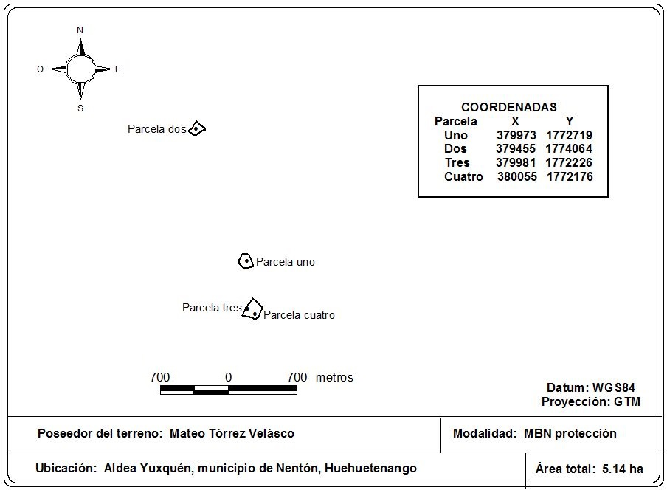
Parcela Cuatro | Quercus sp. | 41.0 | 4 | Municipalidad de San Pedro Sacatepequez
Mateo Tórrez Velasco, parcela de 500 m2
Parcela uno | Corcho | 8.6 | 1 | Mateo Tórrez Velásco
Parcela uno | Corcho | 12.7 | 1 | Mateo Tórrez Velásco
Parcela uno | Corcho | 6.4 | 1 | Mateo Tórrez Velásco
Parcela uno | Corcho | 12.7 | 1 | Mateo Tórrez Velásco
Parcela uno | Corcho | 16.2 | 1 | Mateo Tórrez Velásco
Parcela uno | Corcho | 7.9 | 1 | Mateo Tórrez Velásco
Parcela uno | Corcho | 16.2 | 1 | Mateo Tórrez Velásco
Parcela uno | Corcho | 8.6 | 1 | Mateo Tórrez Velásco
Parcela uno | Corcho | 14.0 | 1 | Mateo Tórrez Velásco
Parcela uno | Liquidambar styraciflua | 6.0 | 1 | Mateo Tórrez Velásco
Parcela uno | Liquidambar styraciflua | 6.2 | 1 | Mateo Tórrez Velásco
Parcela uno | Liquidambar styraciflua | 7.3 | 1 | Mateo Tórrez Velásco
Parcela uno | Liquidambar styraciflua | 6.4 | 1 | Mateo Tórrez Velásco
Parcela uno | Liquidambar styraciflua | 6.1 | 1 | Mateo Tórrez Velásco
Parcela uno | Liquidambar styraciflua | 8.6 | 1 | Mateo Tórrez Velásco
Parcela uno | Liquidambar styraciflua | 7.4 | 1 | Mateo Tórrez Velásco
Parcela uno | Liquidambar styraciflua | 5.3 | 1 | Mateo Tórrez Velásco
Parcela uno | Chacalte | 6.4 | 1 | Mateo Tórrez Velásco
Parcela uno | Chacalte | 5.1 | 1 | Mateo Tórrez Velásco
Parcela uno | Palo moco | 9.9 | 1 | Mateo Tórrez Velásco
Parcela uno | Palo moco | 13.4 | 1 | Mateo Tórrez Velásco
Parcela uno | Inga sp. | 9.5 | 1 | Mateo Tórrez Velásco
Parcela uno | Inga sp. | 7.3 | 1 | Mateo Tórrez Velásco
Parcela uno | Inga sp. | 6.7 | 1 | Mateo Tórrez Velásco
Parcela uno | Inga sp. | 7.6 | 1 | Mateo Tórrez Velásco
Parcela uno | Inga sp. | 25.1 | 1 | Mateo Tórrez Velásco
Parcela uno | Inga sp. | 26.3 | 1 | Mateo Tórrez Velásco
Parcela uno | Inga sp. | 7.3 | 1 | Mateo Tórrez Velásco
Parcela uno | Inga sp. | 7.6 | 1 | Mateo Tórrez Velásco
Parcela uno | Chacalte | 7.6 | 1 | Mateo Tórrez Velásco
Parcela uno | Corcho | 10.1 | 1 | Mateo Tórrez Velásco
Parcela uno | Corcho | 10.9 | 1 | Mateo Tórrez Velásco
Parcela uno | Corcho | 16.3 | 1 | Mateo Tórrez Velásco
Parcela uno | Corcho | 10.2 | 1 | Mateo Tórrez Velásco
Parcela dos | Chacalte | 12.1 | 2 | Mateo Tórrez Velásco
Parcela dos | Chacalte | 7.6 | 2 | Mateo Tórrez Velásco
Parcela dos | Chacalte | 14.3 | 2 | Mateo Tórrez Velásco
Parcela dos | Cosante | 9.2 | 2 | Mateo Tórrez Velásco
Parcela dos | Cosante | 11.5 | 2 | Mateo Tórrez Velásco
Parcela dos | Cosante | 9.9 | 2 | Mateo Tórrez Velásco
Parcela dos | Chacalte | 19.3 | 2 | Mateo Tórrez Velásco
Parcela dos | Chacalte | 7.4 | 2 | Mateo Tórrez Velásco
Parcela dos | Chacalte | 15.9 | 2 | Mateo Tórrez Velásco
Parcela dos | Cosante | 6.4 | 2 | Mateo Tórrez Velásco
Parcela dos | Chacalte | 17.8 | 2 | Mateo Tórrez Velásco
Parcela dos | Chacalte | 14.6 | 2 | Mateo Tórrez Velásco
Parcela dos | Chacalte | 9.5 | 2 | Mateo Tórrez Velásco
Parcela dos | Dalbergia funera | 6.4 | 2 | Mateo Tórrez Velásco
Parcela dos | Palo de ardilla | 6.9 | 2 | Mateo Tórrez Velásco
Parcela dos | Campana | 10.5 | 2 | Mateo Tórrez Velásco
Parcela dos | Palo de ardilla | 22.9 | 2 | Mateo Tórrez Velásco
Parcela dos | Chacalte | 15.6 | 2 | Mateo Tórrez Velásco
Parcela dos | Chacalte | 16.7 | 2 | Mateo Tórrez Velásco
Parcela dos | Campana | 9.5 | 2 | Mateo Tórrez Velásco
Parcela dos | Chacalte | 7.3 | 2 | Mateo Tórrez Velásco
Parcela dos | Chacalte | 8.8 | 2 | Mateo Tórrez Velásco
Parcela dos | Chacalte | 11.8 | 2 | Mateo Tórrez Velásco
Parcela dos | Chacalte | 7.2 | 2 | Mateo Tórrez Velásco
Parcela dos | Chacalte | 20.4 | 2 | Mateo Tórrez Velásco
Parcela dos | Cosante | 11.0 | 2 | Mateo Tórrez Velásco
Parcela dos | Cosante | 8.6 | 2 | Mateo Tórrez Velásco
Parcela dos | Palo de ardilla | 14.0 | 2 | Mateo Tórrez Velásco
Parcela dos | Palo de ardilla | 22.9 | 2 | Mateo Tórrez Velásco
Parcela dos | Palo de ardilla | 19.4 | 2 | Mateo Tórrez Velásco
Parcela dos | Chacalte | 10.8 | 2 | Mateo Tórrez Velásco
Parcela dos | Palo moco | 7.6 | 2 | Mateo Tórrez Velásco
Parcela dos | Chacalte | 8.9 | 2 | Mateo Tórrez Velásco
Parcela dos | Palo hueso | 11.5 | 2 | Mateo Tórrez Velásco
Parcela dos | Palo moco | 12.0 | 2 | Mateo Tórrez Velásco
Parcela dos | Dalbergia funera | 12.1 | 2 | Mateo Tórrez Velásco
Parcela dos | Cosante | 7.3 | 2 | Mateo Tórrez Velásco
Parcela dos | Palo moco | 8.9 | 2 | Mateo Tórrez Velásco
Parcela dos | Chacalte | 15.0 | 2 | Mateo Tórrez Velásco
Parcela dos | Cosante | 7.0 | 2 | Mateo Tórrez Velásco
Parcela dos | Chacalte | 18.8 | 2 | Mateo Tórrez Velásco
Parcela dos | Chacalte | 20.6 | 2 | Mateo Tórrez Velásco
Parcela dos | Cosante | 8.9 | 2 | Mateo Tórrez Velásco
Parcela dos | Chacalte | 15.9 | 2 | Mateo Tórrez Velásco
Parcela dos | Palo moco | 8.7 | 2 | Mateo Tórrez Velásco
Parcela dos | Cosante | 6.7 | 2 | Mateo Tórrez Velásco
Parcela dos | Cosante | 6.0 | 2 | Mateo Tórrez Velásco
Parcela dos | Chacalte | 12.2 | 2 | Mateo Tórrez Velásco
Parcela dos | Palo hueso | 8.6 | 2 | Mateo Tórrez Velásco
Parcela dos | Palo hueso | 19.5 | 2 | Mateo Tórrez Velásco
Parcela dos | Cosante | 8.3 | 2 | Mateo Tórrez Velásco
Parcela dos | Chacalte | 22.6 | 2 | Mateo Tórrez Velásco
Parcela dos | Cosante | 9.2 | 2 | Mateo Tórrez Velásco
Parcela dos | Cosante | 8.6 | 2 | Mateo Tórrez Velásco
Parcela dos | Palo hueso | 15.9 | 2 | Mateo Tórrez Velásco
Parcela dos | Palo de ardilla | 22.0 | 2 | Mateo Tórrez Velásco
Parcela dos | Chacalte | 16.7 | 2 | Mateo Tórrez Velásco
Parcela dos | Palo de ardilla | 19.7 | 2 | Mateo Tórrez Velásco
Parcela dos | Cosante | 11.5 | 2 | Mateo Tórrez Velásco
Parcela dos | Cosante | 6.7 | 2 | Mateo Tórrez Velásco
Parcela tres | Chacalte | 17.7 | 3 | Mateo Tórrez Velásco
Parcela tres | Chacalte | 10.9 | 3 | Mateo Tórrez Velásco
Parcela tres | Chacalte | 6.1 | 3 | Mateo Tórrez Velásco
Parcela tres | Chacalte | 10.8 | 3 | Mateo Tórrez Velásco
Parcela tres | Chacalte | 11.7 | 3 | Mateo Tórrez Velásco
Parcela tres | Chacalte | 17.2 | 3 | Mateo Tórrez Velásco
Parcela tres | Liquidambar styraciflua | 12.8 | 3 | Mateo Tórrez Velásco
Parcela tres | Campana | 9.9 | 3 | Mateo Tórrez Velásco
Parcela tres | Chacalte | 24.8 | 3 | Mateo Tórrez Velásco
Parcela tres | Chacalte | 14.3 | 3 | Mateo Tórrez Velásco
Parcela tres | Chacalte | 8.0 | 3 | Mateo Tórrez Velásco
Parcela tres | Chacalte | 10.3 | 3 | Mateo Tórrez Velásco
Parcela tres | Chacalte | 9.2 | 3 | Mateo Tórrez Velásco
Parcela tres | Inga sp. | 16.2 | 3 | Mateo Tórrez Velásco
Parcela tres | Chacalte | 22.6 | 3 | Mateo Tórrez Velásco
Parcela tres | Liquidambar styraciflua | 8.0 | 3 | Mateo Tórrez Velásco
Parcela tres | Palo de ardilla | 8.9 | 3 | Mateo Tórrez Velásco
Parcela tres | Chacalte | 10.8 | 3 | Mateo Tórrez Velásco
Parcela tres | Campana | 6.7 | 3 | Mateo Tórrez Velásco
Parcela tres | Chacalte | 11.9 | 3 | Mateo Tórrez Velásco
Parcela tres | Chacalte | 12.6 | 3 | Mateo Tórrez Velásco
Parcela tres | Chacalte | 14.6 | 3 | Mateo Tórrez Velásco
Parcela tres | Chacalte | 8.0 | 3 | Mateo Tórrez Velásco
Parcela tres | Chacalte | 12.1 | 3 | Mateo Tórrez Velásco
Parcela tres | Campana | 9.5 | 3 | Mateo Tórrez Velásco
Parcela tres | Chacalte | 16.1 | 3 | Mateo Tórrez Velásco
Parcela tres | Chacalte | 8.9 | 3 | Mateo Tórrez Velásco
Parcela tres | Inga sp. | 15.6 | 3 | Mateo Tórrez Velásco
Parcela tres | Chacalte | 16.9 | 3 | Mateo Tórrez Velásco
Parcela tres | Chacalte | 9.5 | 3 | Mateo Tórrez Velásco
Parcela tres | Chacalte | 11.2 | 3 | Mateo Tórrez Velásco
Parcela tres | Chacalte | 19.7 | 3 | Mateo Tórrez Velásco
Parcela tres | Chacalte | 10.8 | 3 | Mateo Tórrez Velásco
Parcela tres | Chacalte | 13.8 | 3 | Mateo Tórrez Velásco
Parcela tres | Chacalte | 6.7 | 3 | Mateo Tórrez Velásco
Parcela tres | Chacalte | 8.6 | 3 | Mateo Tórrez Velásco
Parcela tres | Chacalte | 10.8 | 3 | Mateo Tórrez Velásco
Parcela tres | Chacalte | 13.3 | 3 | Mateo Tórrez Velásco
Parcela tres | Palo hueso | 16.2 | 3 | Mateo Tórrez Velásco
Parcela tres | Palo hueso | 10.5 | 3 | Mateo Tórrez Velásco
Parcela tres | Chacalte | 14.3 | 3 | Mateo Tórrez Velásco
Parcela tres | Chacalte | 12.1 | 3 | Mateo Tórrez Velásco
Parcela tres | Chacalte | 18.1 | 3 | Mateo Tórrez Velásco
Parcela tres | Chacalte | 10.8 | 3 | Mateo Tórrez Velásco
Parcela tres | Chacalte | 12.6 | 3 | Mateo Tórrez Velásco
Parcela tres | Chacalte | 18.1 | 3 | Mateo Tórrez Velásco
Parcela tres | Chacalte | 10.0 | 3 | Mateo Tórrez Velásco
Parcela tres | Chacalte | 11.5 | 3 | Mateo Tórrez Velásco
Parcela tres | Chacalte | 17.5 | 3 | Mateo Tórrez Velásco
Parcela cuatro | Palo de ardilla | 24.2 | 4 | Mateo Tórrez Velásco
Parcela cuatro | Chacalte | 16.2 | 4 | Mateo Tórrez Velásco
Parcela cuatro | Chacalte | 24.9 | 4 | Mateo Tórrez Velásco
Parcela cuatro | Inga sp. | 15.6 | 4 | Mateo Tórrez Velásco
Parcela cuatro | Corcho | 7.3 | 4 | Mateo Tórrez Velásco
Parcela cuatro | Corcho | 5.4 | 4 | Mateo Tórrez Velásco
Parcela cuatro | Chacalte | 22.3 | 4 | Mateo Tórrez Velásco
Parcela cuatro | Dalbergia funera | 16.2 | 4 | Mateo Tórrez Velásco
Parcela cuatro | Dalbergia funera | 14.0 | 4 | Mateo Tórrez Velásco
Parcela cuatro | Inga sp. | 15.3 | 4 | Mateo Tórrez Velásco
Parcela cuatro | Chacalte | 18.5 | 4 | Mateo Tórrez Velásco
Parcela cuatro | Cosante | 23.6 | 4 | Mateo Tórrez Velásco
Parcela cuatro | Cosante | 5.7 | 4 | Mateo Tórrez Velásco
Parcela cuatro | Cosante | 5.7 | 4 | Mateo Tórrez Velásco
Parcela cuatro | Cosante | 6.0 | 4 | Mateo Tórrez Velásco
Parcela cuatro | Chacalte | 21.3 | 4 | Mateo Tórrez Velásco
Parcela cuatro | Inga sp. | 11.1 | 4 | Mateo Tórrez Velásco
Parcela cuatro | Inga sp. | 13.4 | 4 | Mateo Tórrez Velásco
Parcela cuatro | Inga sp. | 9.5 | 4 | Mateo Tórrez Velásco
Parcela cuatro | Inga sp. | 14.3 | 4 | Mateo Tórrez Velásco
Parcela cuatro | Palo moco | 11.8 | 4 | Mateo Tórrez Velásco
Parcela cuatro | Inga sp. | 32.5 | 4 | Mateo Tórrez Velásco
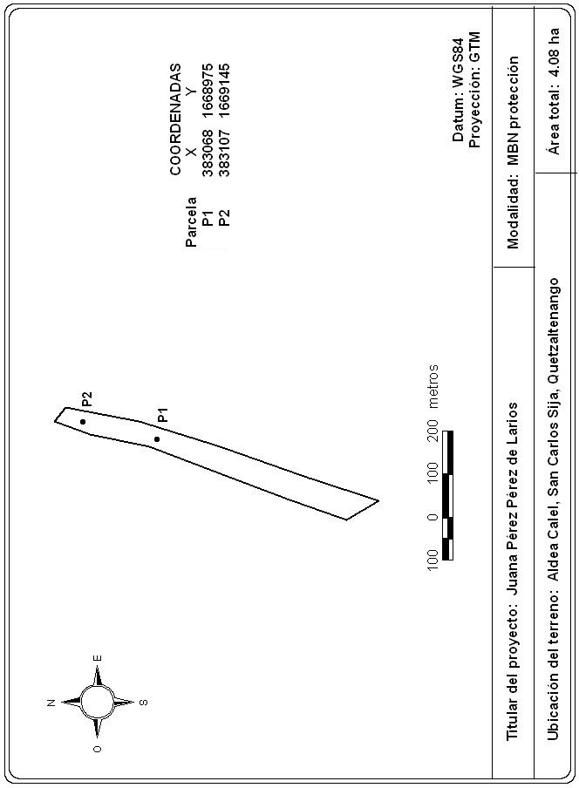
Juana Perez Perez, parcela de 500 m2
Parcela Uno | Alnus sp. | 21.5 | 1 | Juana Pérez de Larios
Parcela Uno | Alnus sp. | 28.5 | 1 | Juana Pérez de Larios
Parcela Uno | Baccharis sp. | 12.0 | 1 | Juana Pérez de Larios
Parcela Uno | Baccharis sp. | 10.0 | 1 | Juana Pérez de Larios
Parcela Uno | Alnus sp. | 24.1 | 1 | Juana Pérez de Larios
Parcela Uno | Alnus sp. | 12.4 | 1 | Juana Pérez de Larios
Parcela Uno | Alnus sp. | 6.0 | 1 | Juana Pérez de Larios
Parcela Uno | Alnus sp. | 8.7 | 1 | Juana Pérez de Larios
Parcela Uno | Alnus sp. | 9.0 | 1 | Juana Pérez de Larios
Parcela Uno | Alnus sp. | 13.3 | 1 | Juana Pérez de Larios
Parcela Uno | Alnus sp. | 21.3 | 1 | Juana Pérez de Larios
Parcela Uno | Alnus sp. | 8.3 | 1 | Juana Pérez de Larios
Parcela Uno | Alnus sp. | 7.0 | 1 | Juana Pérez de Larios
Parcela Uno | Alnus sp. | 7.5 | 1 | Juana Pérez de Larios
Parcela Uno | Alnus sp. | 14.5 | 1 | Juana Pérez de Larios
Parcela Uno | Baccharis sp. | 13.4 | 1 | Juana Pérez de Larios
Parcela Uno | Pinus rudis | 17.8 | 1 | Juana Pérez de Larios
Parcela Uno | Alnus sp. | 6.0 | 1 | Juana Pérez de Larios
Parcela Uno | Baccharis sp. | 10.5 | 1 | Juana Pérez de Larios
Parcela Uno | Baccharis sp. | 11.0 | 1 | Juana Pérez de Larios
Parcela Uno | Baccharis sp. | 8.8 | 1 | Juana Pérez de Larios
Parcela Uno | Alnus sp. | 11.7 | 1 | Juana Pérez de Larios
Parcela Uno | Alnus sp. | 14.0 | 1 | Juana Pérez de Larios
Parcela Uno | Alnus sp. | 7.8 | 1 | Juana Pérez de Larios
Parcela Uno | Baccharis sp. | 7.7 | 1 | Juana Pérez de Larios
Parcela Uno | Alnus sp. | 7.0 | 1 | Juana Pérez de Larios
Parcela Uno | Baccharis sp. | 11.5 | 1 | Juana Pérez de Larios
Parcela Uno | Alnus sp. | 14.2 | 1 | Juana Pérez de Larios
Parcela Uno | Alnus sp. | 10.0 | 1 | Juana Pérez de Larios
Parcela Uno | Alnus sp. | 8.7 | 1 | Juana Pérez de Larios
Parcela Uno | Alnus sp. | 7.3 | 1 | Juana Pérez de Larios
Parcela Uno | Alnus sp. | 5.7 | 1 | Juana Pérez de Larios
Parcela Uno | Baccharis sp. | 6.0 | 1 | Juana Pérez de Larios
Parcela Uno | Alnus sp. | 13.0 | 1 | Juana Pérez de Larios
Parcela Uno | Baccharis sp. | 7.7 | 1 | Juana Pérez de Larios
Parcela Uno | Alnus sp. | 10.0 | 1 | Juana Pérez de Larios
Parcela Uno | Baccharis sp. | 11.3 | 1 | Juana Pérez de Larios
Parcela Dos | Pinus rudis | 20.3 | 2 | Juana Pérez de Larios
Parcela Dos | Quercus sp. | 22.5 | 2 | Juana Pérez de Larios
Parcela Dos | Pinus rudis | 16.6 | 2 | Juana Pérez de Larios
Parcela Dos | Pinus rudis | 8.5 | 2 | Juana Pérez de Larios
Parcela Dos | Alnus sp. | 11.7 | 2 | Juana Pérez de Larios
Parcela Dos | Alnus sp. | 15.0 | 2 | Juana Pérez de Larios
Parcela Dos | Baccharis sp. | 8.4 | 2 | Juana Pérez de Larios
Parcela Dos | Pinus rudis | 15.0 | 2 | Juana Pérez de Larios
Parcela Dos | Pinus rudis | 11.4 | 2 | Juana Pérez de Larios
Parcela Dos | Alnus sp. | 14.2 | 2 | Juana Pérez de Larios
Parcela Dos | Alnus sp. | 7.3 | 2 | Juana Pérez de Larios
Parcela Dos | Alnus sp. | 14.0 | 2 | Juana Pérez de Larios
Parcela Dos | Alnus sp. | 14.6 | 2 | Juana Pérez de Larios
Parcela Dos | Pinus rudis | 7.8 | 2 | Juana Pérez de Larios
Parcela Dos | Pinus rudis | 14.5 | 2 | Juana Pérez de Larios
Parcela Dos | Pinus rudis | 11.2 | 2 | Juana Pérez de Larios
Parcela Dos | Alnus sp. | 9.7 | 2 | Juana Pérez de Larios
Parcela Dos | Pinus rudis | 12.0 | 2 | Juana Pérez de Larios
Parcela Dos | Pinus rudis | 28.0 | 2 | Juana Pérez de Larios
Parcela Dos | Pinus rudis | 25.3 | 2 | Juana Pérez de Larios
Parcela Dos | Alnus sp. | 8.7 | 2 | Juana Pérez de Larios
Parcela Dos | Pinus rudis | 22.0 | 2 | Juana Pérez de Larios
Parcela Dos | Pinus rudis | 10.1 | 2 | Juana Pérez de Larios
Parcela Dos | Pinus rudis | 18.6 | 2 | Juana Pérez de Larios
Parcela Dos | Pinus rudis | 7.6 | 2 | Juana Pérez de Larios
Parcela Dos | Pinus rudis | 10.5 | 2 | Juana Pérez de Larios
Parcela Dos | Pinus rudis | 8.5 | 2 | Juana Pérez de Larios
Parcela Dos | Pinus rudis | 15.0 | 2 | Juana Pérez de Larios
Parcela Dos | Pinus rudis | 16.0 | 2 | Juana Pérez de Larios
Parcela Dos | Alnus sp. | 9.0 | 2 | Juana Pérez de Larios
Parcela Dos | Alnus sp. | 9.7 | 2 | Juana Pérez de Larios
Parcela Dos | Pinus rudis | 12.5 | 2 | Juana Pérez de Larios
Parcela Dos | Baccharis sp. | 9.0 | 2 | Juana Pérez de Larios
Parcela Dos | Pinus rudis | 14.3 | 2 | Juana Pérez de Larios
Parcela Dos | Pinus rudis | 8.1 | 2 | Juana Pérez de Larios
Parcela Dos | Pinus rudis | 7.0 | 2 | Juana Pérez de Larios
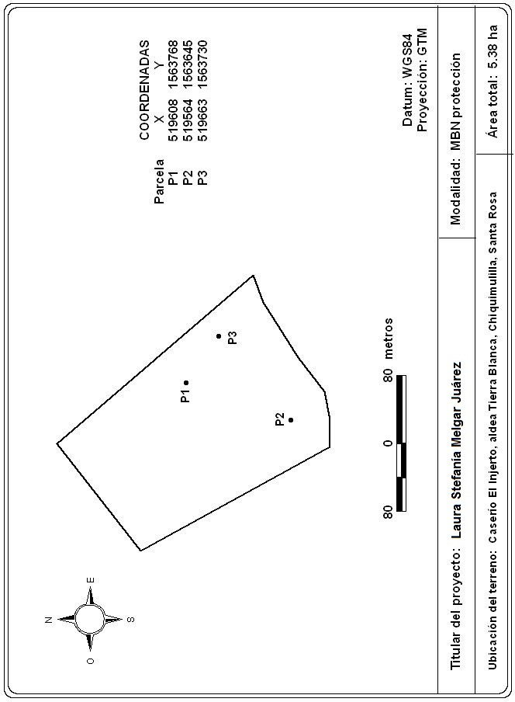
Parcela Dos | Arbutus xalapensis | 6.5 | 2 | Juana Pérez de Larios
Parcela Dos | Arbutus xalapensis | 12.0 | 2 | Juana Pérez de Larios
Laura Estefanía Melgar, parcela de 500 m2
Parcela Uno | Perymenium sp. | 23.9 | 1 | Laura Melgar Juárez
Parcela Uno | Ceiba aesculifolia | 67.1 | 1 | Laura Melgar Juárez
Parcela Uno | Astronium fraxinifolium | 13.0 | 1 | Laura Melgar Juárez
Parcela Uno | Cecropia sp. | 38.3 | 1 | Laura Melgar Juárez
Parcela Uno | Pithecellobium sp. | 11.0 | 1 | Laura Melgar Juárez
Parcela Uno | Inga spp. | 12.5 | 1 | Laura Melgar Juárez
Parcela Uno | Perymenium sp. | 58.4 | 1 | Laura Melgar Juárez
Parcela Uno | Dendropanax arboreus | 13.0 | 1 | Laura Melgar Juárez
Parcela Uno | Pithecellobium sp. | 13.4 | 1 | Laura Melgar Juárez
Parcela Uno | Perymenium sp. | 24.7 | 1 | Laura Melgar Juárez
Parcela Uno | Pithecellobium sp. | 11.4 | 1 | Laura Melgar Juárez
Parcela Uno | Zanthoxylum sp. | 18.5 | 1 | Laura Melgar Juárez
Parcela Uno | Zanthoxylum sp. | 31.3 | 1 | Laura Melgar Juárez
Parcela Uno | Perymenium sp. | 51.7 | 1 | Laura Melgar Juárez
Parcela Uno | Pithecellobium sp. | 11.0 | 1 | Laura Melgar Juárez
Parcela Uno | Cecropia sp. | 25.0 | 1 | Laura Melgar Juárez
Parcela Dos | Ceiba aesculifolia | 20.0 | 2 | Laura Melgar Juárez
Parcela Dos | Brosimum alicastrum | 95.0 | 2 | Laura Melgar Juárez
Parcela Dos | Lysiloma sp. | 21.0 | 2 | Laura Melgar Juárez
Parcela Dos | Lysiloma sp. | 20.0 | 2 | Laura Melgar Juárez
Parcela Dos | Lysiloma sp. | 19.0 | 2 | Laura Melgar Juárez
Parcela Dos | Brosimum alicastrum | 75.0 | 2 | Laura Melgar Juárez
Parcela Dos | Zanthoxylum sp. | 24.0 | 2 | Laura Melgar Juárez
Parcela Dos | Inga spp. | 16.0 | 2 | Laura Melgar Juárez
Parcela Dos | Lysiloma sp. | 14.0 | 2 | Laura Melgar Juárez
Parcela Dos | Lysiloma sp. | 16.0 | 2 | Laura Melgar Juárez
Parcela Dos | Zanthoxylum sp. | 14.0 | 2 | Laura Melgar Juárez
Parcela Tres | Dendropanax arboreus | 54.0 | 3 | Laura Melgar Juárez
Parcela Tres | Brosimum alicastrum | 95.0 | 3 | Laura Melgar Juárez
Parcela Tres | Dendropanax arboreus | 46.0 | 3 | Laura Melgar Juárez
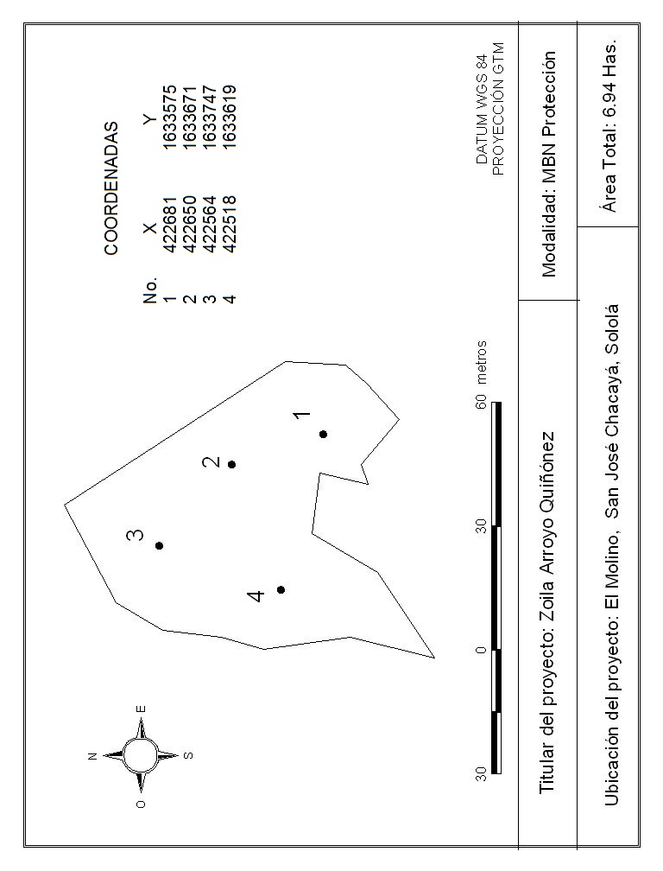
Parcela Tres | Astronium fraxinifolium | 50.0 | 3 | Laura Melgar Juárez
Parcela Tres | Cecropia sp. | 23.0 | 3 | Laura Melgar Juárez
Parcela Tres | Cecropia sp. | 25.0 | 3 | Laura Melgar Juárez
Zoila Arroyo Quiñonez, parcela de 500 m2
Parcela uno | Pinus pseudostrobus | 32.0 | 1 | Zoila Arroyo Quiñonez
Parcela uno | Quercus sp. | 40.0 | 1 | Zoila Arroyo Quiñonez
Parcela uno | Pinus pseudostrobus | 35.0 | 1 | Zoila Arroyo Quiñonez
Parcela uno | Pinus pseudostrobus | 52.0 | 1 | Zoila Arroyo Quiñonez
Parcela uno | Pinus pseudostrobus | 46.0 | 1 | Zoila Arroyo Quiñonez
Parcela uno | Pinus pseudostrobus | 73.0 | 1 | Zoila Arroyo Quiñonez
Parcela uno | Pinus pseudostrobus | 45.0 | 1 | Zoila Arroyo Quiñonez
Parcela uno | Pinus pseudostrobus | 64.0 | 1 | Zoila Arroyo Quiñonez
Parcela uno | Pinus pseudostrobus | 65.5 | 1 | Zoila Arroyo Quiñonez
Parcela uno | Quercus sp. | 24.0 | 1 | Zoila Arroyo Quiñonez
Parcela uno | Pinus pseudostrobus | 46.0 | 1 | Zoila Arroyo Quiñonez
Parcela uno | Pinus pseudostrobus | 36.0 | 1 | Zoila Arroyo Quiñonez
Parcela uno | Pinus pseudostrobus | 31.5 | 1 | Zoila Arroyo Quiñonez
Parcela uno | Pinus pseudostrobus | 40.0 | 1 | Zoila Arroyo Quiñonez
Parcela uno | Pinus pseudostrobus | 34.0 | 1 | Zoila Arroyo Quiñonez
Parcela uno | Pinus pseudostrobus | 50.0 | 1 | Zoila Arroyo Quiñonez
Parcela uno | Pinus pseudostrobus | 54.0 | 1 | Zoila Arroyo Quiñonez
Parcela uno | Pinus pseudostrobus | 40.0 | 1 | Zoila Arroyo Quiñonez
Parcela dos | Pinus pseudostrobus | 56.5 | 2 | Zoila Arroyo Quiñonez
Parcela dos | Quercus sp. | 42.5 | 2 | Zoila Arroyo Quiñonez
Parcela dos | Pinus pseudostrobus | 56.0 | 2 | Zoila Arroyo Quiñonez
Parcela dos | Quercus sp. | 33.0 | 2 | Zoila Arroyo Quiñonez
Parcela dos | Quercus sp. | 12.0 | 2 | Zoila Arroyo Quiñonez
Parcela dos | Quercus sp. | 93.5 | 2 | Zoila Arroyo Quiñonez
Parcela dos | Quercus sp. | 24.0 | 2 | Zoila Arroyo Quiñonez
Parcela dos | Quercus sp. | 20.0 | 2 | Zoila Arroyo Quiñonez
Parcela dos | Quercus sp. | 13.0 | 2 | Zoila Arroyo Quiñonez
Parcela dos | Quercus sp. | 15.0 | 2 | Zoila Arroyo Quiñonez
Parcela dos | Pinus pseudostrobus | 42.0 | 2 | Zoila Arroyo Quiñonez
Parcela dos | Quercus sp. | 10.0 | 2 | Zoila Arroyo Quiñonez
Parcela dos | Alnus jorullensis | 29.0 | 2 | Zoila Arroyo Quiñonez
Parcela dos | Pinus pseudostrobus | 42.0 | 2 | Zoila Arroyo Quiñonez
Parcela dos | Quercus sp. | 15.0 | 2 | Zoila Arroyo Quiñonez
Parcela dos | Quercus sp. | 16.0 | 2 | Zoila Arroyo Quiñonez
Parcela dos | Pinus pseudostrobus | 51.0 | 2 | Zoila Arroyo Quiñonez
Parcela dos | Quercus sp. | 16.0 | 2 | Zoila Arroyo Quiñonez
Parcela dos | Pinus pseudostrobus | 34.0 | 2 | Zoila Arroyo Quiñonez
Parcela dos | Pinus pseudostrobus | 35.0 | 2 | Zoila Arroyo Quiñonez
Parcela tres | Quercus sp. | 12.0 | 3 | Zoila Arroyo Quiñonez
Parcela tres | Pinus pseudostrobus | 18.0 | 3 | Zoila Arroyo Quiñonez
Parcela tres | Pinus pseudostrobus | 35.0 | 3 | Zoila Arroyo Quiñonez
Parcela tres | Pinus pseudostrobus | 52.0 | 3 | Zoila Arroyo Quiñonez
Parcela tres | Pinus pseudostrobus | 46.0 | 3 | Zoila Arroyo Quiñonez
Parcela tres | Pinus pseudostrobus | 73.0 | 3 | Zoila Arroyo Quiñonez
Parcela tres | Pinus pseudostrobus | 22.0 | 3 | Zoila Arroyo Quiñonez
Parcela tres | Pinus pseudostrobus | 64.0 | 3 | Zoila Arroyo Quiñonez
Parcela tres | Pinus pseudostrobus | 35.5 | 3 | Zoila Arroyo Quiñonez
Parcela tres | Quercus sp. | 44.0 | 3 | Zoila Arroyo Quiñonez
Parcela tres | Pinus pseudostrobus | 14.5 | 3 | Zoila Arroyo Quiñonez
Parcela tres | Pinus pseudostrobus | 63.0 | 3 | Zoila Arroyo Quiñonez
Parcela tres | Pinus pseudostrobus | 31.5 | 3 | Zoila Arroyo Quiñonez
Parcela tres | Pinus pseudostrobus | 40.0 | 3 | Zoila Arroyo Quiñonez
Parcela tres | Pinus pseudostrobus | 24.0 | 3 | Zoila Arroyo Quiñonez
Parcela tres | Pinus pseudostrobus | 53.0 | 3 | Zoila Arroyo Quiñonez
Parcela tres | Pinus pseudostrobus | 54.0 | 3 | Zoila Arroyo Quiñonez
Parcela tres | Pinus pseudostrobus | 42.0 | 3 | Zoila Arroyo Quiñonez
Parcela cuatro | Pinus pseudostrobus | 56.5 | 4 | Zoila Arroyo Quiñonez
Parcela cuatro | Quercus sp. | 42.5 | 4 | Zoila Arroyo Quiñonez
Parcela cuatro | Pinus pseudostrobus | 56.0 | 4 | Zoila Arroyo Quiñonez
Parcela cuatro | Quercus sp. | 33.0 | 4 | Zoila Arroyo Quiñonez
Parcela cuatro | Quercus sp. | 12.0 | 4 | Zoila Arroyo Quiñonez
Parcela cuatro | Quercus sp. | 82.0 | 4 | Zoila Arroyo Quiñonez
Parcela cuatro | Quercus sp. | 44.0 | 4 | Zoila Arroyo Quiñonez
Parcela cuatro | Quercus sp. | 10.0 | 4 | Zoila Arroyo Quiñonez
Parcela cuatro | Quercus sp. | 33.0 | 4 | Zoila Arroyo Quiñonez
Parcela cuatro | Quercus sp. | 15.0 | 4 | Zoila Arroyo Quiñonez
Parcela cuatro | Pinus pseudostrobus | 42.0 | 4 | Zoila Arroyo Quiñonez
Parcela cuatro | Quercus sp. | 12.0 | 4 | Zoila Arroyo Quiñonez
Parcela cuatro | Alnus jorullensis | 19.5 | 4 | Zoila Arroyo Quiñonez
Parcela cuatro | Pinus pseudostrobus | 42.0 | 4 | Zoila Arroyo Quiñonez
Parcela cuatro | Quercus sp. | 15.0 | 4 | Zoila Arroyo Quiñonez
Parcela cuatro | Quercus sp. | 16.0 | 4 | Zoila Arroyo Quiñonez
Parcela cuatro | Pinus pseudostrobus | 51.0 | 4 | Zoila Arroyo Quiñonez
Parcela cuatro | Quercus sp. | 16.0 | 4 | Zoila Arroyo Quiñonez
Parcela cuatro | Pinus pseudostrobus | 34.0 | 4 | Zoila Arroyo Quiñonez
Parcela cuatro | Pinus pseudostrobus | 35.0 | 4 | Zoila Arroyo Quiñonez

